Sheet2
猫饭包装

 | 概述

 | 料理一览

 | 一.料理表

 |  | 名称 | 类型 | 参考图
 |  | 北京烤鸭 | 肉类 |  | 肉类 | 火腿（大腿肉）、蛋、肉块、烤全（鸡、羊）、内脏（肝）
 |  |  |  |  | 鱼 | 整只鱼、贝类（扇贝、鲍鱼、螺）、螃蟹、章鱼、龙虾、小虾
 |  |  |  |  | 蔬菜 | 芹、洋葱、仙人掌、番茄、土豆、蘑菇（松露、普通蘑菇）、竹笋、豆
 |  |  |  |  | 水果 | 凤梨、榴莲、芒果
 |  | 卤肉 | 肉类

 |  | 豆腐皮蛋 | 肉类

 |  | 鲤鱼培面 | 海鲜

 |  | 蒜蓉贝类 | 海鲜

 |  | 龙虾 | 海鲜 | 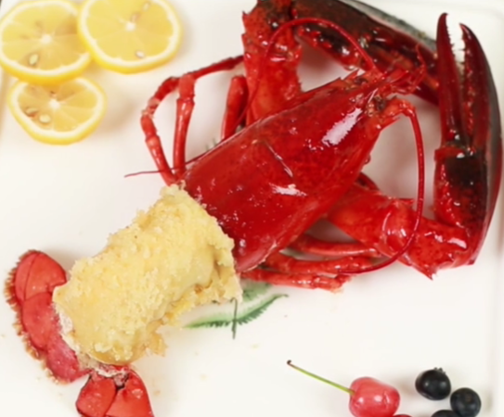

 | 二.制作动画

 | 食堂环境

 | 一.整体外观

 | 1 | 采用整个东方村统一建筑设计。

 | 二.内部装饰

